상품제안서
스테들러 블랙박스 필기구 6P 세트 | 상품코드: S26070

 |  |  |  |  |  |  | 02-713-8555 | www.synergygift.co.kr
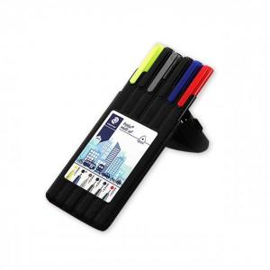

【상세/제작정보】

【인쇄/포장옵션】 | 실크 / 포장불가능

【공급단가】 | 수량 | 100~ | 500~ | 1,000~ | 3,000~ | 5,000~
*VAT별도 | 기본형 | 9,100원 | 8,960원 | 8,750원 | 8,400원 | 8,050원

【상품 URL】 | https://www.synergygift.co.kr:443/src/goods_detail.php?gdno=26070

